Hoja1
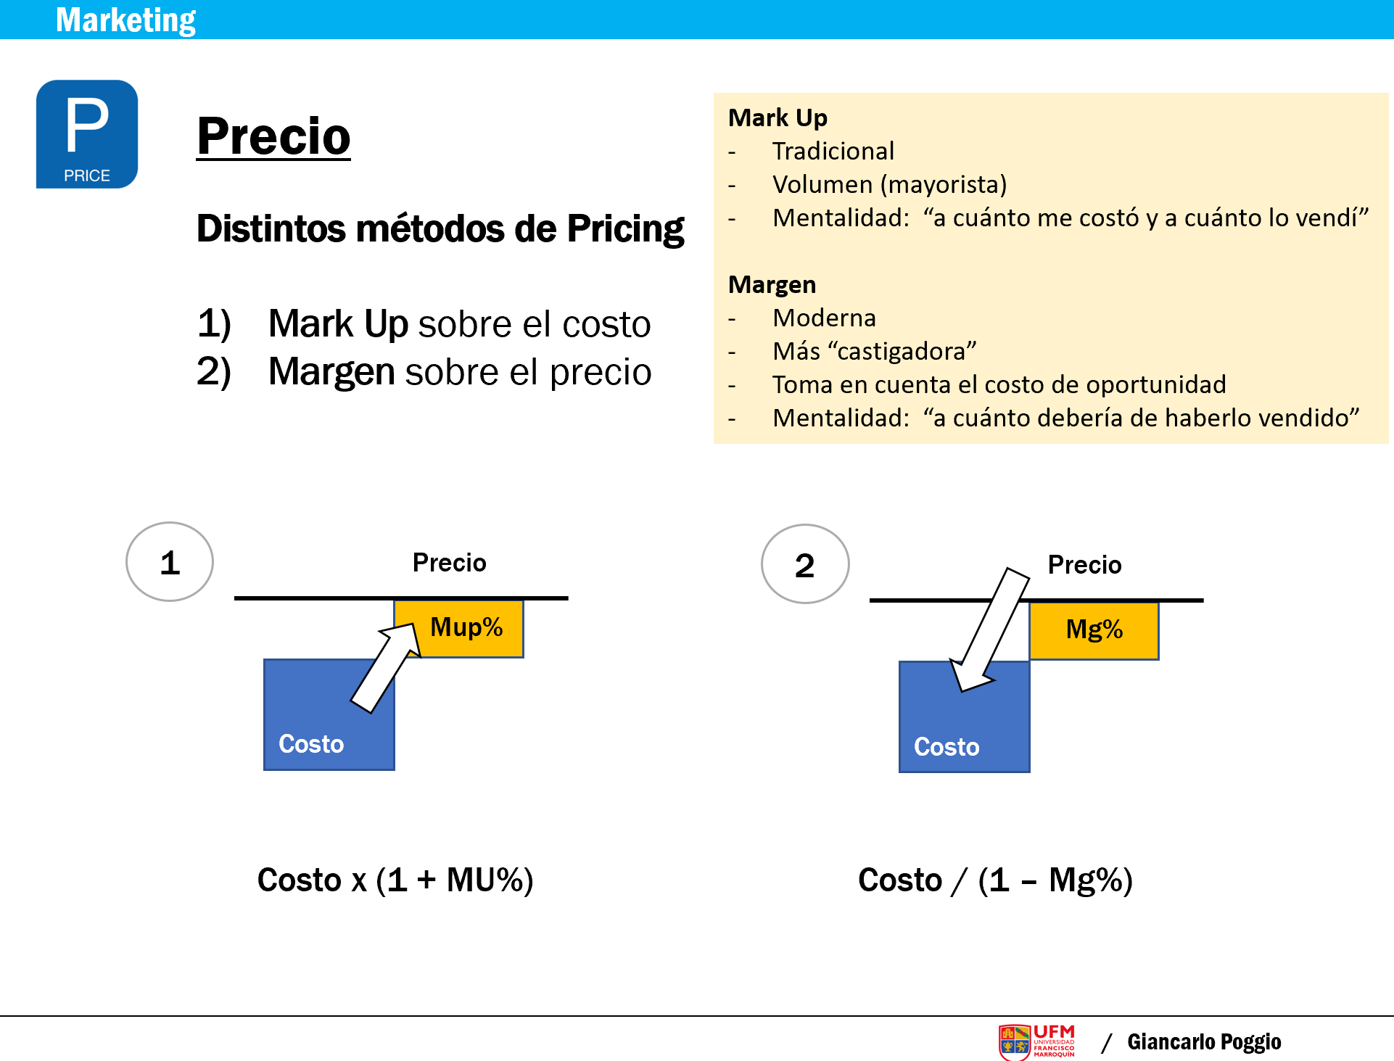
EJERCICIOS / ESTUDIEN LA FORMULA
No. | Costo | Precio | Margen en Q´s | Margen % | Mark Up %

1 | 4.43 | 9.90 | 5.47 | 55.3% | 123.5%

2 | 98.30 | 185.00 | 86.70 | 46.9% | 88.2%

3 | 10.00 | 12.00 | 2.00 | 16.7% | 20.0%

4 | 30.00 | 35.00 | 5.00 | 14.3% | 16.7%

5 | 32.50 | 75.00 | 42.50 | 56.7% | 130.8%

6 | 1.50 | 2.50 | 1.00 | 40.0% | 66.7%

7 | 6.50 | 8.50 | 2.00 | 23.5% | 30.8%

8 | 550.00 | 1,545.00 | 995.00 | 64.4% | 180.9%

9 | 198.00 | 350.00 | 152.00 | 43.4% | 76.8%

10 | 4.00 | 5.00 | 1.00 | 20.0% | 25.0%

NOTA:
Fórmula Margen
Precio - Costo / Precio
Fórmula Mark Up
Precio - Costo / Costo
NOTA:
La diferencia entre precio y costo puede expresarse también como Ventas Totales Netas y Costo de Ventas.
Posibles nombres para esta diferencia:
1) Margen en QTZ
2) Margen en %
3) Gross Profit (regularmente en dinero)
4) Gross Margin (regularmente en %)
5) Margen de contribución (en QTZ o %)
6) Utilidad Bruta

Las fórmulas que están abajo son para "regresar" los cálculos y encontrar el PRECIO.

